teste normal
amostra sistema
14.42371874 | Resumo:
20.2723955
16.12654755 |  |  |  | verificar com Teste de adequação (Chi-Square/KS)
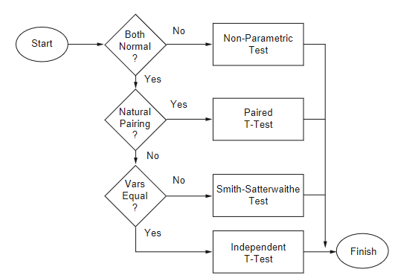
9.167640355
6.62205018
11.02301879
7.073656118
11.19243121
20.73620495 |  |  |  |  |  | soma ranks
20.36023832
11.84624636
7.525884082
amostra modelo
11.89872981 |  |  |  |  |  | não vai ser o caso, neste contexto de simulação
10.03270058 |  |  |  |  |  | (empregado quando as duas amostras partem do mesmo indivíduo;
10.90390293 |  |  |  |  |  | não é o caso aqui, porque um indivíduo vem da observação real -do sistema-
6.102335886 |  |  |  |  |  | e o outro vem do modelo)
11.1727171
6.530131051
18.60690223 |  |  |  |  |  | usam o Teste T
17.70929531

 |  | Teste F | (variâncias convergem?) |  | (médias convergem?)

teste F
 | variâncias
30.164162117 | sistema | são similares?
17.874684314 | modelo

 |  |  |  |  |  |  |  | Neste exemplo, é o
F= | 1.6875353762 |  |  |  |  |  |  | sistema (numerador)
 |  |  |  |  |  |  |  | modelo (denominador)

GL: | 9 |  |  |  |  | H0 | : variâncias das duas amostras convergem
Na tabela: |  |  | Teste-F: duas amostras para variâncias
coluna | n-1 do numerador |  |  |  |  | Com F = 1,68 < Fcrit. (3.18) logo não rejeita H0
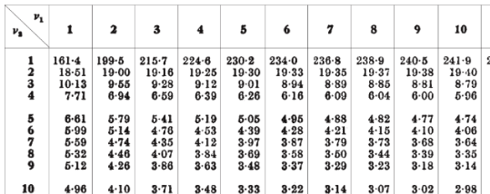
linha | n-1 do denominador |  |  | Sistema | Modelo
 |  |  | Média | 13.699790171 | 11.232884534
n do numerador = 10 |  |  | Variância | 30.164162117 | 17.874684314
n do denominador = 10 |  |  | Observações | 10 | 10
 |  |  | gl | 9 | 9
 |  |  | F | 1.6875353762
 |  |  | P(F<=f) uni-caudal | 0.22384266085
 |  |  | F crítico uni-caudal | 3.1788931045

 |  |  |  |  |  |  | TABELA TESTE F

teste T
Sistema | Modelo | n1 = 10 | n2 = 10 | x1= 13,69 | x2=11,23
14.42371874 | 11.84624636 |  |  | S21=30,16 | s22=17,87 |  | Teste-t: duas amostras presumindo variâncias equivalentes
20.2723955 | 7.525884082
16.12654755 | 11.89872981 | 2.4669056374 |  | 1800 |  |  |  | Sistema | Modelo
9.167640355 | 10.03270058 | 20.793018489 |  | 20 |  |  | Média | 13.699790171 | 11.232884534
6.62205018 | 10.90390293 |  |  |  |  |  | Variância | 30.164162117 | 17.874684314
11.02301879 | 6.102335886 | 0.11864105439 |  | 9.4868329805 | t= | 1.1255278676 | Observações | 10 | 10
7.073656118 | 11.1727171 |  |  |  |  |  | Variância agrupada | 24.019423216
11.19243121 | 6.530131051 | tval = | 2.1 |  |  |  | Hipótese da diferença de média | 0
20.73620495 | 18.60690223 | H0 | : médias das duas amostras convergem |  |  |  | gl | 18
20.36023832 | 17.70929531 | Com t = 1,12 < tval (2.1) logo não rejeita H0 |  |  |  |  | Stat t | 1.1255278676
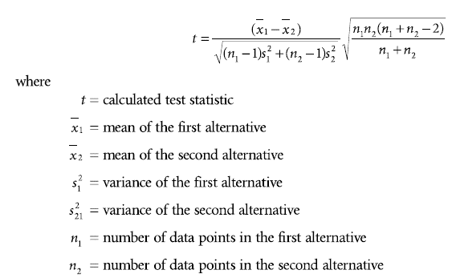
13.699790171 | 11.232884534 |  |  |  |  |  | P(T<=t) uni-caudal | 0.13757475226
abs( )
30.164162117 | 17.874684314 |  |  |  |  |  | t crítico uni-caudal | 1.7340636066 |  |  | vai ser sempre 0,05
5.4921910125 | 4.2278462973 |  |  |  |  |  | P(T<=t) bi-caudal | 0.27514950453
0.52407257258 |  |  |  |  |  |  | t crítico bi-caudal | 2.1009220402
43.199140807
5.8891513751 |  |  |  |  |  |  |  | com a= | 0.05 | procura a/2
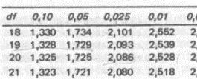
20.540381957
50.094403384 |  |  |  |  |  |  | GL (df) = (n1 -1) + n2-1)
7.1651050277 |  |  |  |  |  |  | 9 + 9 = 18
43.905652492
6.2868489608
49.511132938
44.361569542 |  |  |  |  |  |  |  | TABELA TESTE T
30.164162117

 |  |  | Teste F

smith-satter
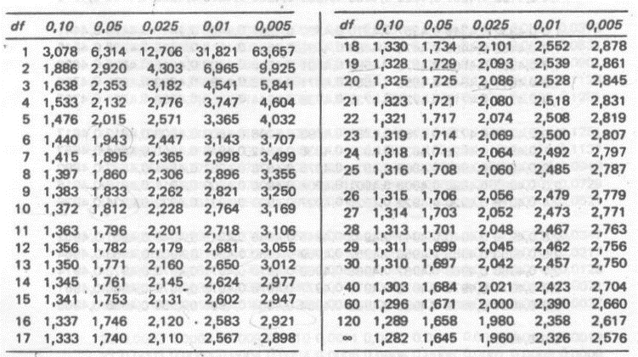
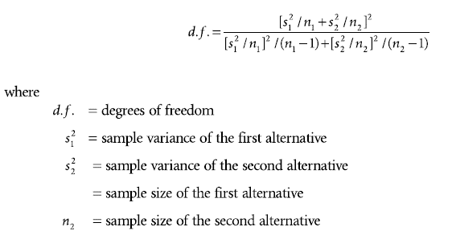
n1 | 10
n2 | 10
med1 | 13.699790171
med2 | 11.232884534
var1 | 30.164162117
var2 | 17.874684314

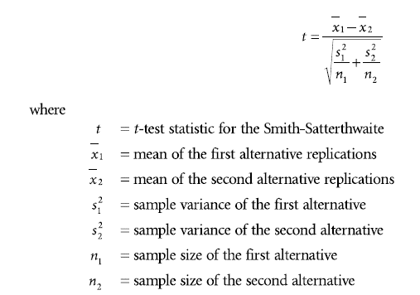
cálculo GL: | 23.077307664 | 16.894336772 | GL = 17
 | 1.3659789062
abs( )
cálculo t: | 2.4669056374 | 1.1255278676
 | 2.1917765952

como variâncias do exemplo convergem,
este teste não precisa ser empregado
neste caso...

Na tabela Teste T: |  |  | Obs.: GL = df
tval (df=17; a=0,025) = 2,1

t < tval, logo não rejeita H0 |  |  |  | Tabela Teste T

soma ranks
sistema ordenado |  | modelo ordenado | juntando ordenado |  |  | posições sistema | posições modelo
6.62205018 | 1 | 6.102335886 | 6.102335886 | 1 | 1 | 3 | 1 |  |  |  |  |  | n1=10
7.073656118 | 2 | 6.530131051 | 6.530131051 | 2 | 2 | 4 | 2 |  |  |  |  |  | n2=10
9.167640355 | 3 | 7.525884082 | 6.62205018 | 1 | 3 | 6 | 5
11.02301879 | 4 | 10.03270058 | 7.073656118 | 2 | 4 | 9 | 7
11.19243121 | 5 | 10.90390293 | 7.525884082 | 3 | 5 | 11 | 8
14.42371874 | 6 | 11.1727171 | 9.167640355 | 3 | 6 | 14 | 10
16.12654755 | 7 | 11.84624636 | 10.03270058 | 4 | 7 | 15 | 12
20.2723955 | 8 | 11.89872981 | 10.90390293 | 5 | 8 | 18 | 13
20.36023832 | 9 | 17.70929531 | 11.02301879 | 4 | 9 | 19 | 16
20.73620495 | 10 | 18.60690223 | 11.1727171 | 6 | 10 | 20 | 17
 |  |  | 11.19243121 | 5 | 11 | 119 | 91
 |  | Quanto + entrelaçado melhor | 11.84624636 | 7 | 12 | W1 | W2 | U1 | 64
 |  |  | 11.89872981 | 8 | 13 |  |  | U2 | 36
 |  |  | 14.42371874 | 6 | 14 |  |  | U | 36
 |  |  | 16.12654755 | 7 | 15
 |  |  | 17.70929531 | 9 | 16 |  |  | média | 50
 |  |  | 18.60690223 | 10 | 17 |  |  | var | 175 |  | 13.228756555 | desvio pad (std dev)
 |  |  | 20.2723955 | 8 | 18 |  |  | z | -1.0583005244
 |  |  | 20.36023832 | 9 | 19
 |  |  | 20.73620495 | 10 | 20 |  |  | para a = 0,05 -> -1,96 £ Z £ 1,96
 |  |  |  |  |  |  |  |  |  | Z está dentro do intervalo de não rejeição!
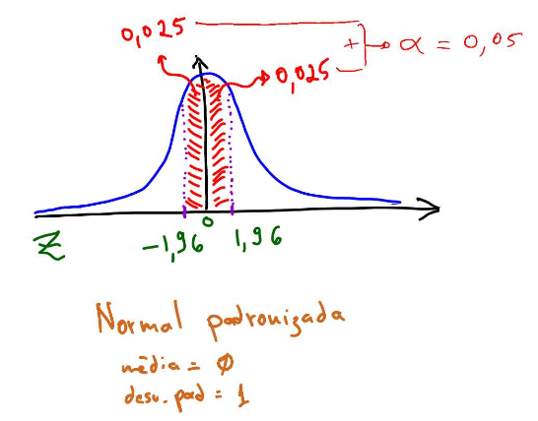
 |  |  |  |  |  |  | Logo não rejeita H0
 |  |  |  |  |  |  | H0 é a hipótese de que as duas amostras convergem.

